Graphique 1
ANNEES | DIRDE/PIB | DIRDA/PIB | DIRD/PIB
2005 R | 1.27% | 0.78% | 2.05%
2006 R | 1.29% | 0.76% | 2.05%
2007 R | 1.28% | 0.75% | 2.02%
2008 D | 1.29% | 0.77% | 2.06%
2009 D (champ constant 2008) | 1.36% | 0.85% | 2.21%
2009 D (champ comparable 2010) | 1.36% | 0.79% | 2.16%
2010 D | 1.38% | 0.80% | 2.18%
2011 D | 1.40% | 0.79% | 2.19%
2012 D | 1.44% | 0.79% | 2.23%
2013 D | 1.44% | 0.79% | 2.24%
2014 SD | 1.45% | 0.78% | 2.23%
2014 D | 1.45% | 0.83% | 2.28%
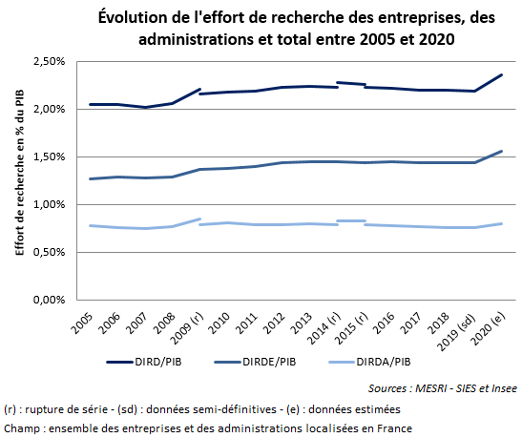
2015 SD | 1.44% | 0.82% | 2.26%
2015 D | 1.44% | 0.79% | 2.23%
2016 D | 1.45% | 0.78% | 2.22%
2017 D | 1.44% | 0.76% | 2.20%
2018 D | 1.44% | 0.76% | 2.20%
2019 SD | 1.44% | 0.75% | 2.19%
2020 E | 1.56% | 0.80% | 2.36%

